Tarea 2 validación de datos
Equivalencias y pruebas de límites

Campo | Nombre de la clase | Límites | Datos de prueba dentro de la clase (contenido del campo) | Datos de prueba en los límites límites | Estado | Enlace informe de error | Entorno | Imagenes de reporte
Nommbre | Número de caracteres 2-15 | 2026-02-15 | 1,2,3,4,5,6,7,8,9,10,11,12,13,14 -AnaLilia | 1,2,3 - 14,15,16 | Aprobado |  | -Equipo: Hacer laptop -OS: Windows 11 -Procesador: Intel Core i5 -Buscador: Opera -Versión: 14.7.0.7727.56 | 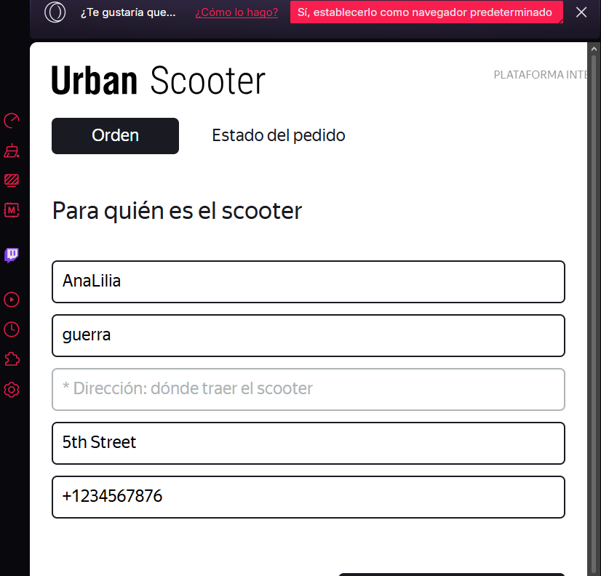
Nommbre | Número de caracteres límite inferior | 2 | Bo | 1 | Aprobado |  | -Equipo: Hacer laptop -OS: Windows 11 -Procesador: Intel Core i5 -Buscador: Opera -Versión: 14.7.0.7727.56 | 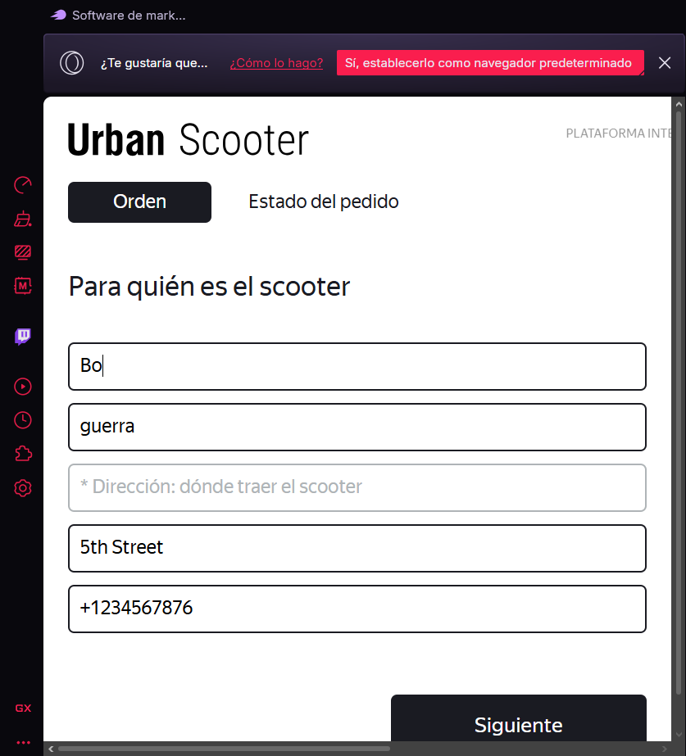
Nombre | Nombre límite inferior menos un valor | 1 | E | 1 | Aprobado |  | -Equipo: Hacer laptop -OS: Windows 11 -Procesador: Intel Core i5 -Buscador: Opera -Versión: 14.7.0.7727.56 | 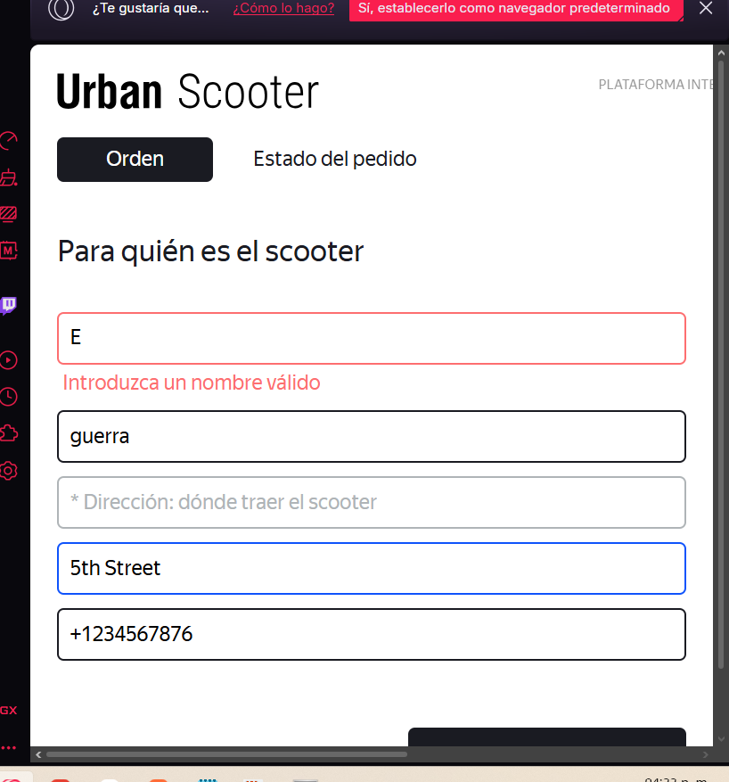
Nommbre | Nombre Límite superior | 16 | Andrea de la Luzz | 16- INF | Aprobado |  | -Equipo: Hacer laptop -OS: Windows 11 -Procesador: Intel Core i5 -Buscador: Opera -Versión: 14.7.0.7727.56 | 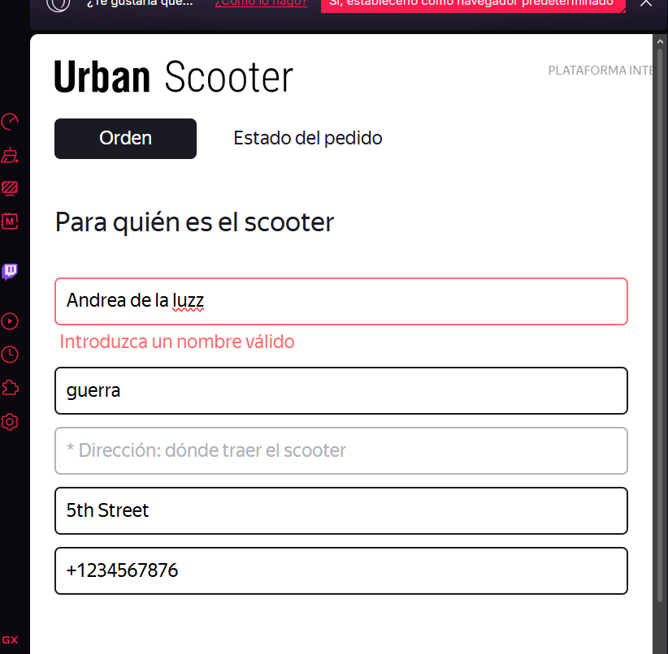
Nommbre | Nombre con campo vacío | N/A |  |  | Aprobado |  | -Equipo: Hacer laptop -OS: Windows 11 -Procesador: Intel Core i5 -Buscador: Opera -Versión: 14.7.0.7727.56 | 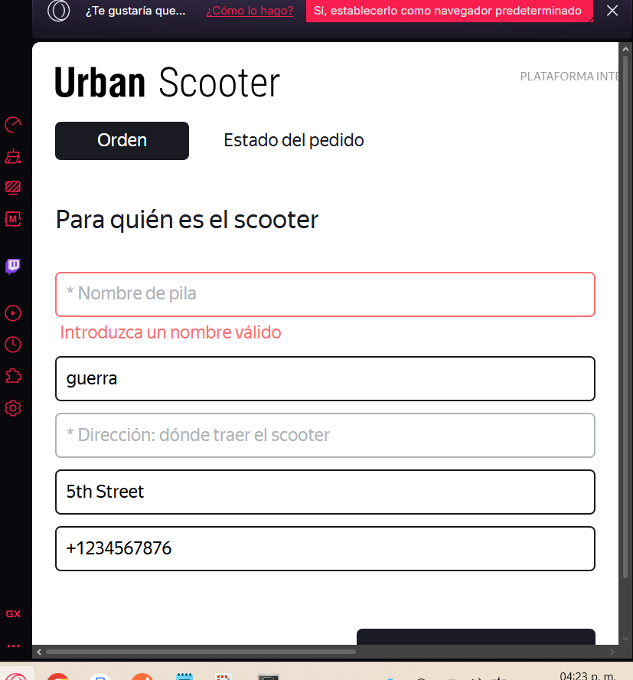
Nombre | Nombre solo letras latinas | N/A | Arantza |  | Aprobado |  | -Equipo: Hacer laptop -OS: Windows 11 -Procesador: Intel Core i5 -Buscador: Opera -Versión: 14.7.0.7727.56 | 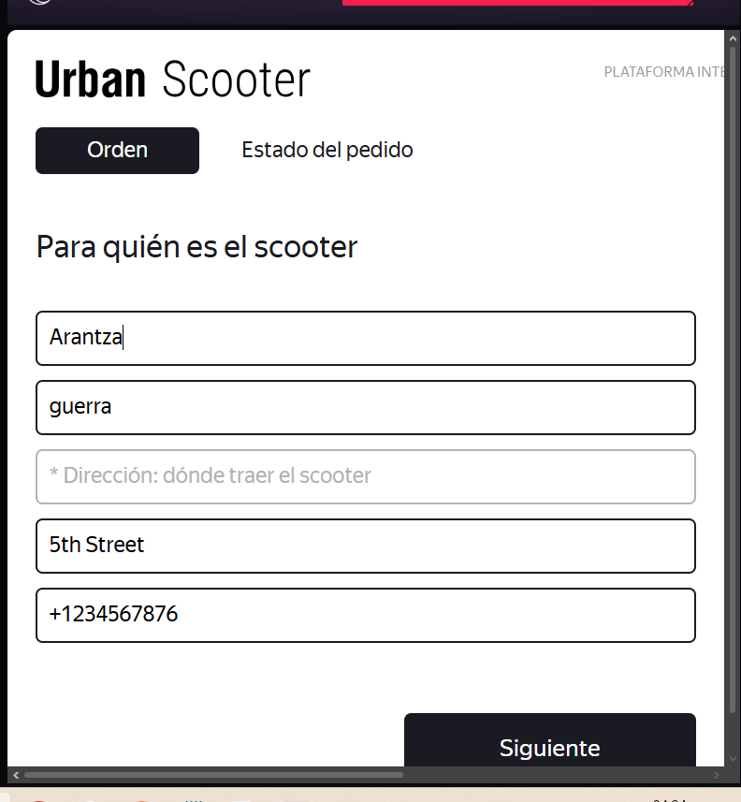
Nommbre | Nombre con guiones | N/A | Andre-a |  | Aprobado |  | -Equipo: Hacer laptop -OS: Windows 11 -Procesador: Intel Core i5 -Buscador: Opera -Versión: 14.7.0.7727.56 | 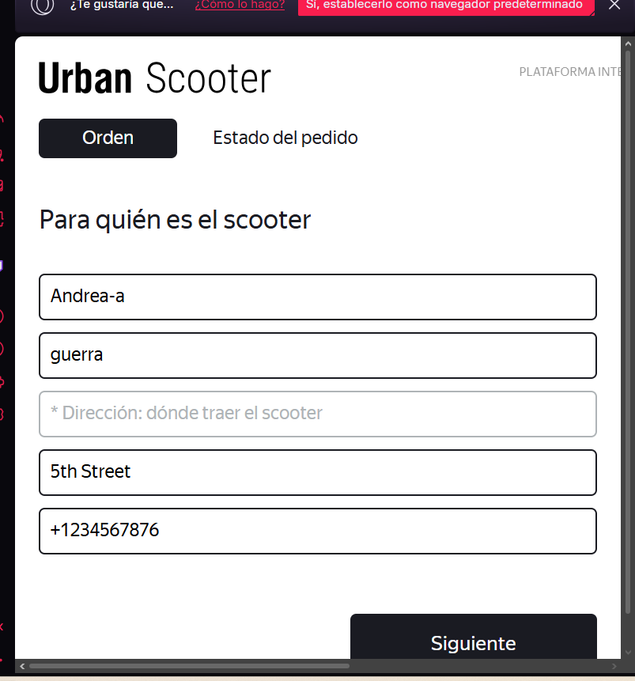
Nommbre | Nombres con números | N/A | Andr3a |  | Aprobado |  | -Equipo: Hacer laptop -OS: Windows 11 -Procesador: Intel Core i5 -Buscador: Opera -Versión: 14.7.0.7727.56 | 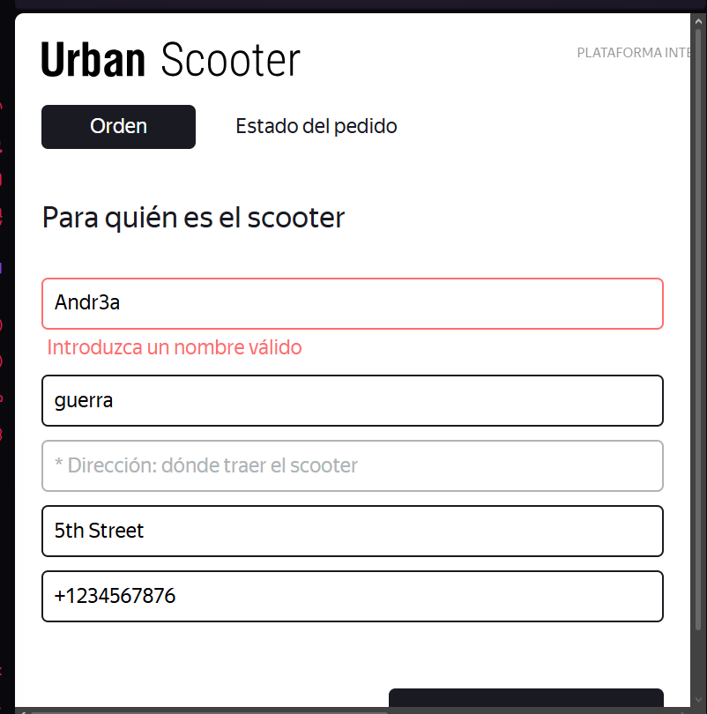
Nommbre | Nombre con espacios | N/A | Ara ntza |  | Aprobado |  | -Equipo: Hacer laptop -OS: Windows 11 -Procesador: Intel Core i5 -Buscador: Opera -Versión: 14.7.0.7727.56 | 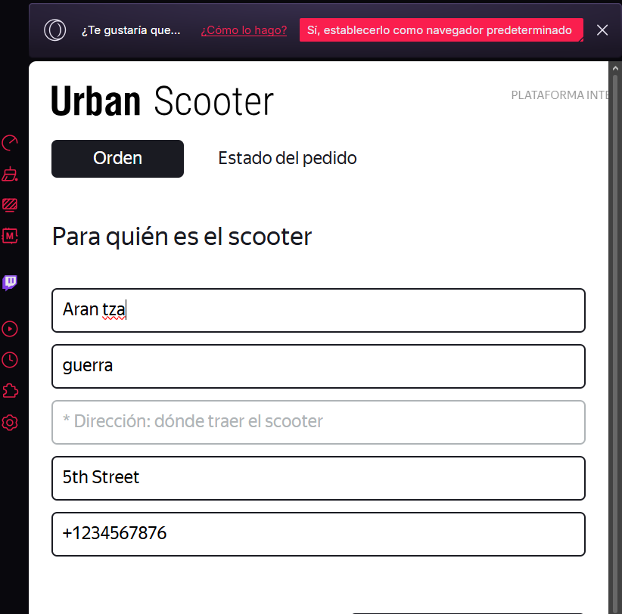
Nombre | Nombre con letras chinas | N/A | 诶西 |  | Aprobado |  | -Equipo: Hacer laptop -OS: Windows 11 -Procesador: Intel Core i5 -Buscador: Opera -Versión: 14.7.0.7727.56 | 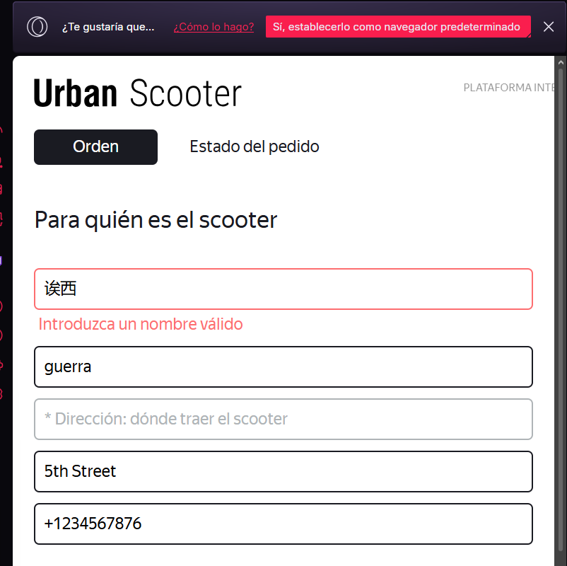
Campo | Nombre de la clase | Límites | Datos de prueba dentro de la clase (contenido del campo) | Datos de prueba en los límites límites | Estado | Enlace informe de error | Entorno | Imagenes de reporte
Apellido | Número de caracteres 2-15 | 2,15 | 2,3,4,5,6,7,8,9,10,11,12,13,14,15 -Guerra | 1,2,3, 14,15,16 | Aprobado |  | -Equipo: Hacer laptop -OS: Windows 11 -Procesador: Intel Core i5 -Buscador: Opera -Versión: 14.7.0.7727.56 | 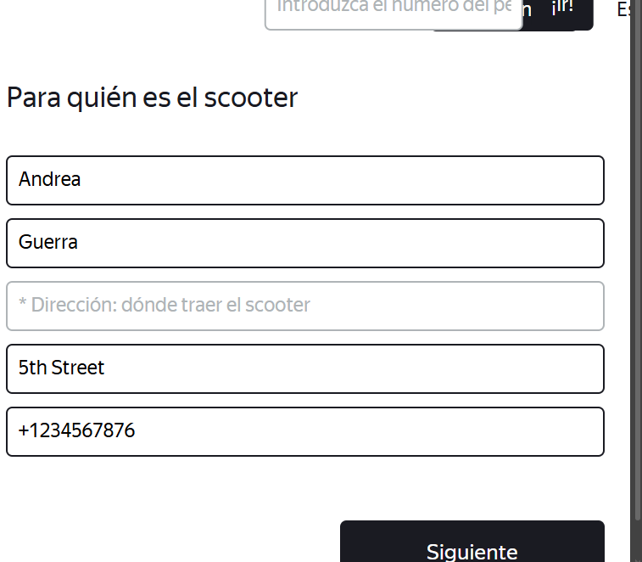
Apellido | Apellido de 2 letras | 2 | Te | 2 | Aprobado |  | -Equipo: Hacer laptop -OS: Windows 11 -Procesador: Intel Core i5 -Buscador: Opera -Versión: 14.7.0.7727.56 | 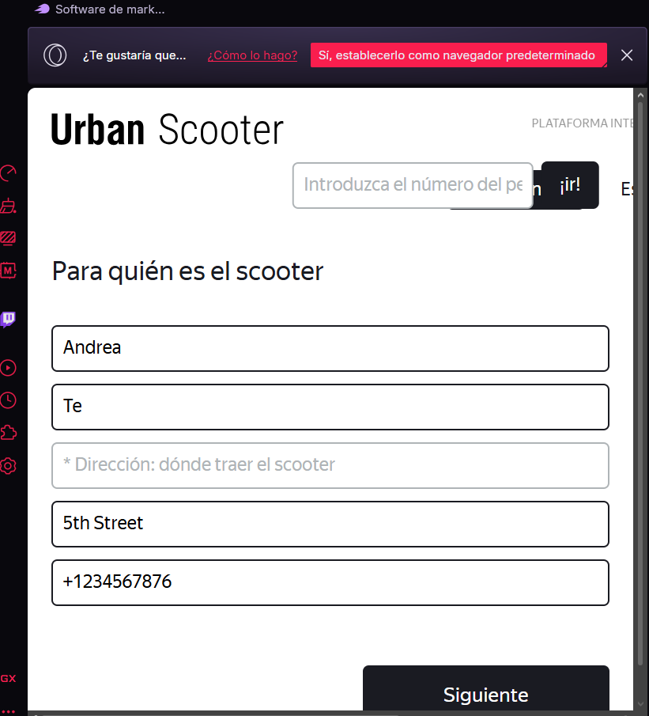
Apellido | Apellido de 15 letras | 15 | Guerra Vazquezz | 15 | Aprobado |  | -Equipo: Hacer laptop -OS: Windows 11 -Procesador: Intel Core i5 -Buscador: Opera -Versión: 14.7.0.7727.56 | 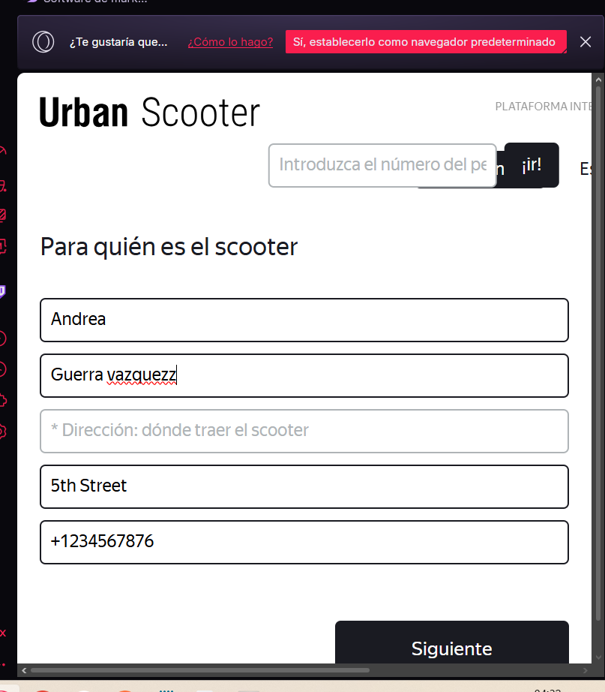
Apellido | Apellido Límite inferior menos un valor | 1 | S | 1 | Aprobado |  | -Equipo: Hacer laptop -OS: Windows 11 -Procesador: Intel Core i5 -Buscador: Opera -Versión: 14.7.0.7727.56 | 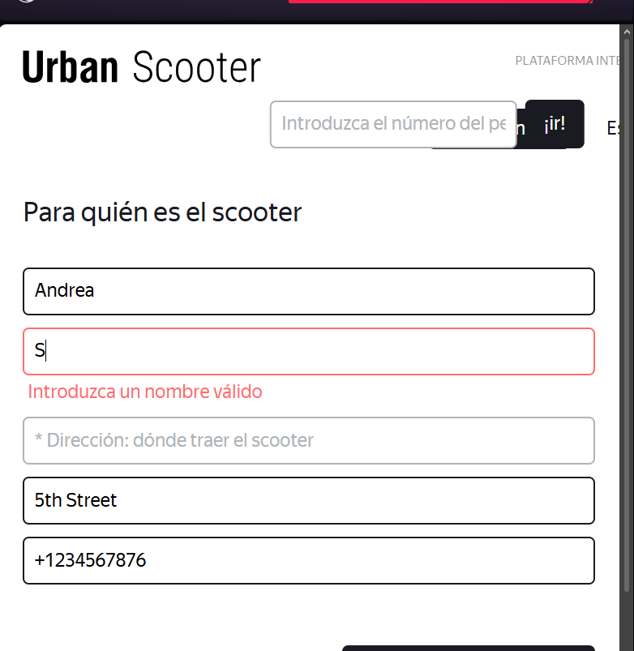
Apellido | Apellido Límite superior más un valor | 16 | Velazquez Guiterrez Mendoza | 16- INF | No aprobado | https://antripleten26.atlassian.net/browse/AN-34 | -Equipo: Hacer laptop -OS: Windows 11 -Procesador: Intel Core i5 -Buscador: Opera -Versión: 14.7.0.7727.56 | 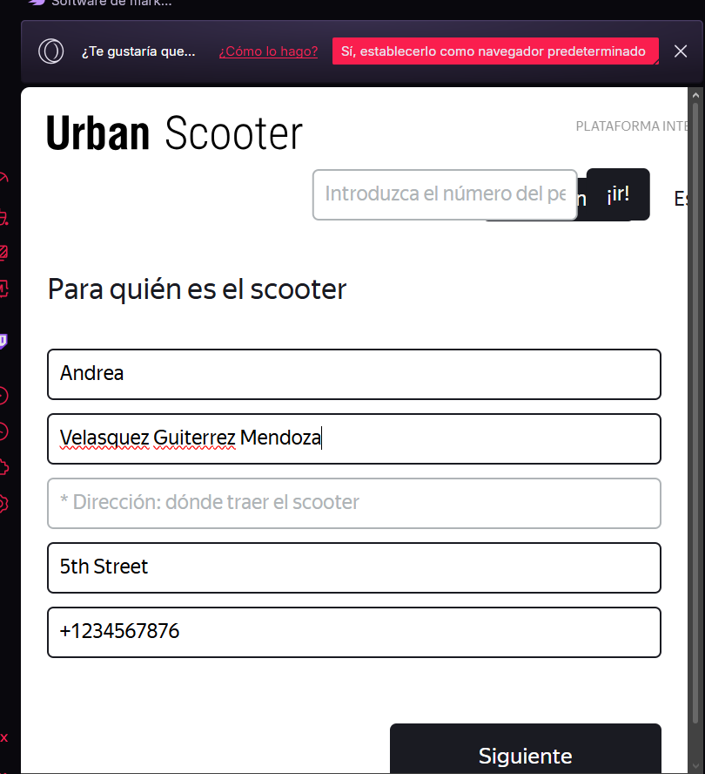
Apellido | Apellido campo vacío | 0 |  |  | Aprobado |  | -Equipo: Hacer laptop -OS: Windows 11 -Procesador: Intel Core i5 -Buscador: Opera -Versión: 14.7.0.7727.56 | 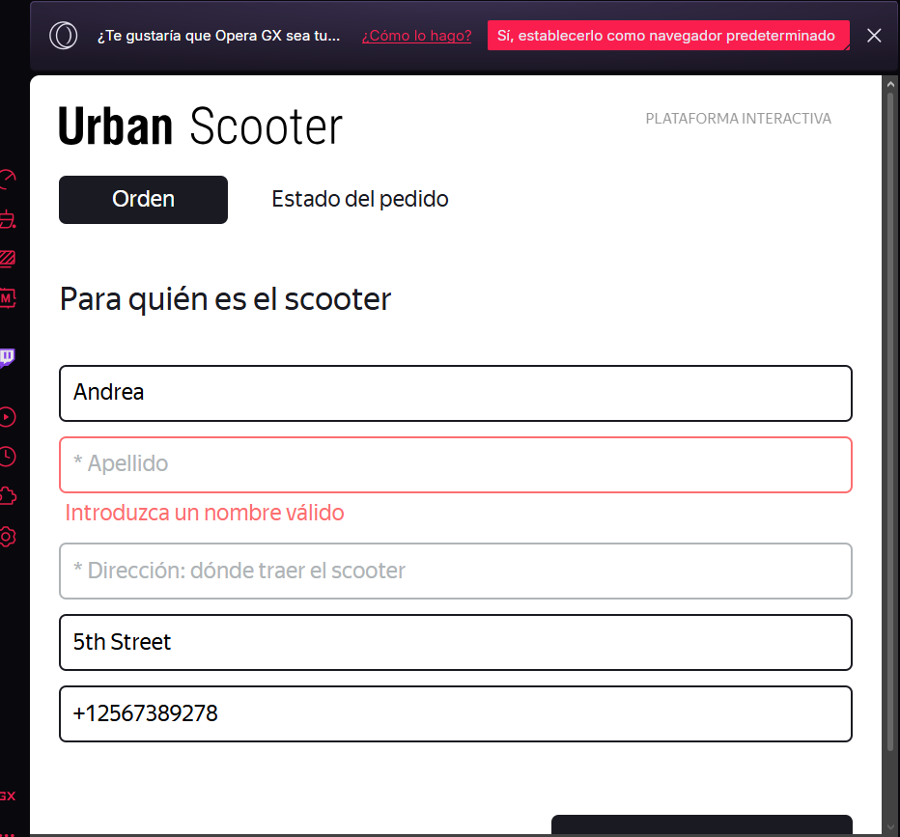
Apellido | Apellido solo letras latinas | N/A | Ramirez |  | Aprobado |  | -Equipo: Hacer laptop -OS: Windows 11 -Procesador: Intel Core i5 -Buscador: Opera -Versión: 14.7.0.7727.56 | 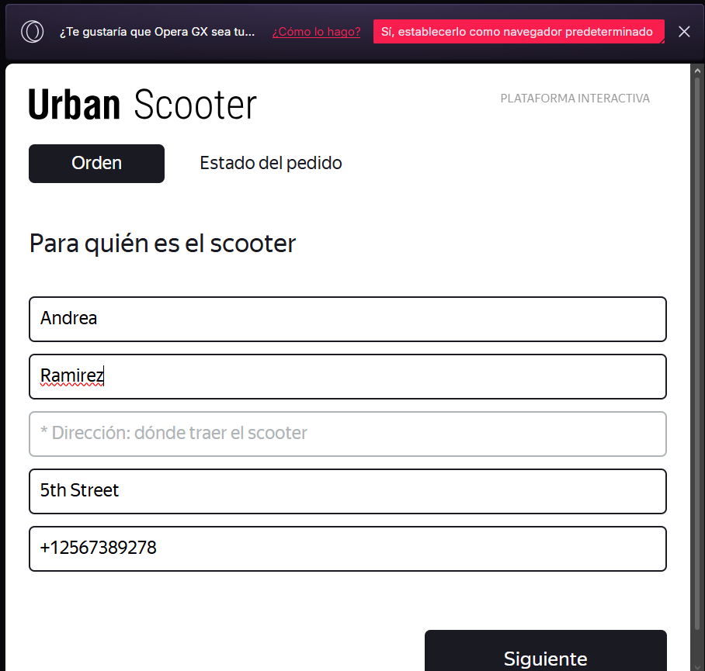
Apellido | Apellido con espacios | N/A | Rodriuez Val |  | Aprobado |  | -Equipo: Hacer laptop -OS: Windows 11 -Procesador: Intel Core i5 -Buscador: Opera -Versión: 14.7.0.7727.56 | 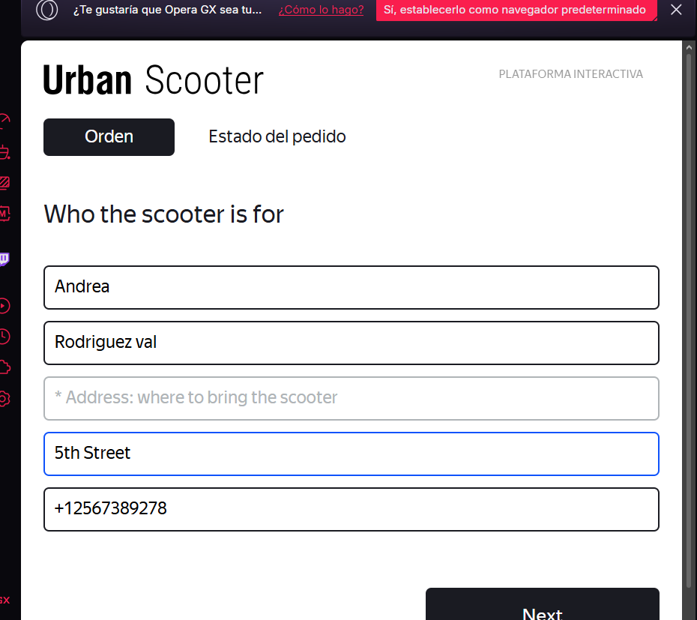
Apellido | Apellido con guión | N/A | De-Rodriguez |  | Aprobado |  | -Equipo: Hacer laptop -OS: Windows 11 -Procesador: Intel Core i5 -Buscador: Opera -Versión: 14.7.0.7727.56 | 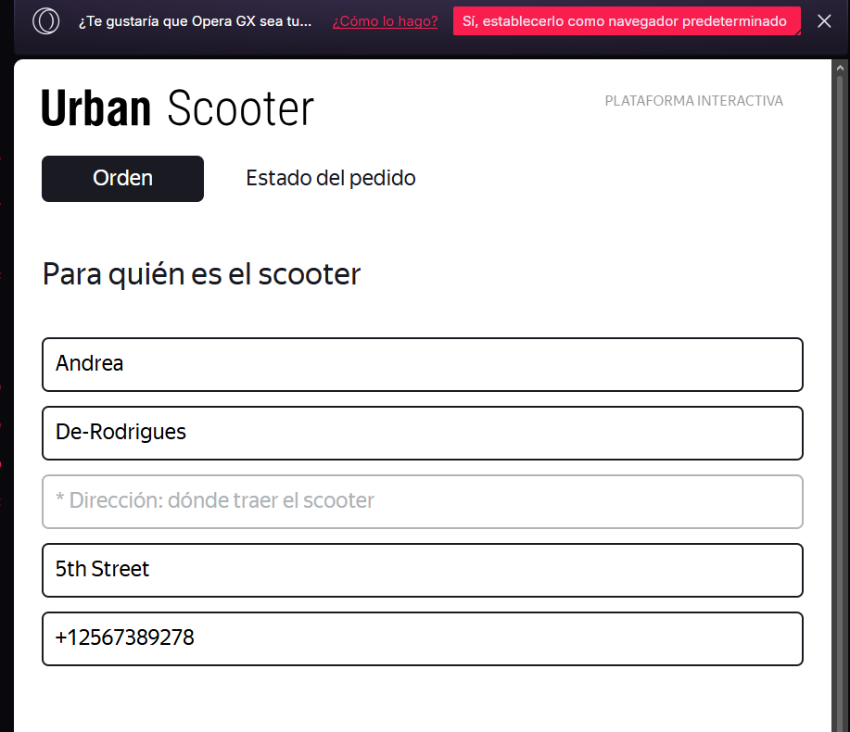
Apellido | Apellido con número | N/A | Oliva7es |  | Aprobado |  | -Equipo: Hacer laptop -OS: Windows 11 -Procesador: Intel Core i5 -Buscador: Opera -Versión: 14.7.0.7727.56 | 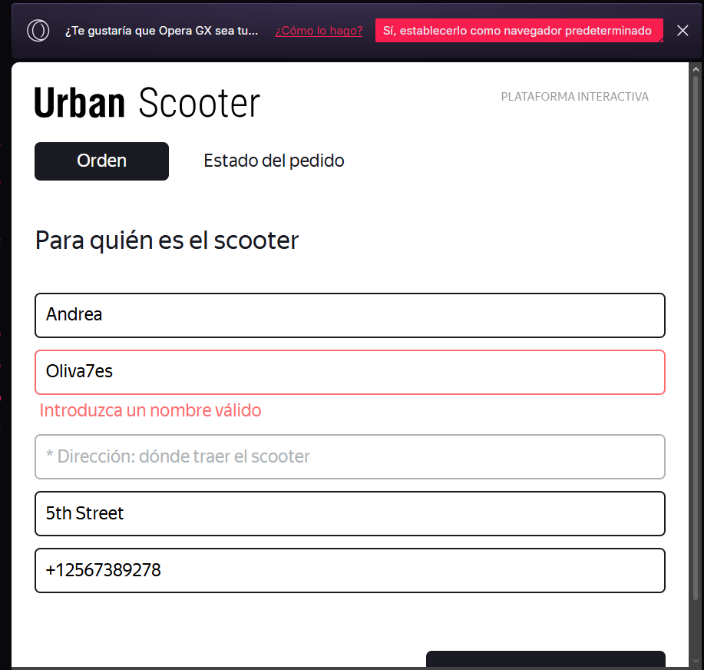
Apellido | Apellido letras japonesas | N/A | ポプラ社 |  | Aprobado |  | -Equipo: Hacer laptop -OS: Windows 11 -Procesador: Intel Core i5 -Buscador: Opera -Versión: 14.7.0.7727.56 | 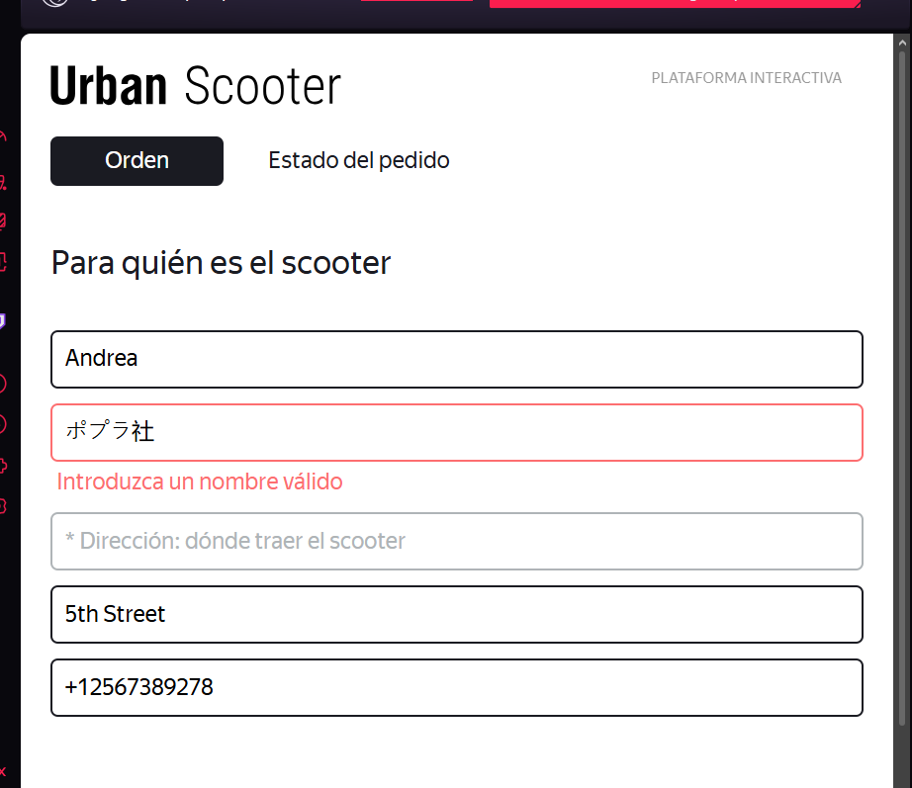
Campo | Nombre de la clase | Límites | Datos de prueba dentro de la clase (contenido del campo) | Datos de prueba en los límites límites | Estado | Enlace informe de error | Entorno | Imagenes de reporte
Teléfono | Número telefónico 10-12 | 2026-10-12 | 12345678910 | 9,10,11 12,13 | Aprobado |  | -Equipo: Hacer laptop -OS: Windows 11 -Procesador: Intel Core i5 -Buscador: Opera -Versión: 14.7.0.7727.56 | 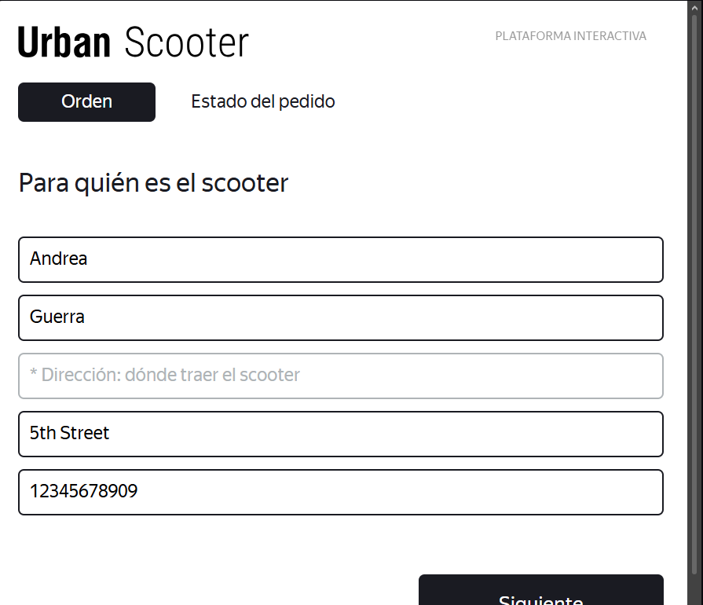
Teléfono | Número de teléfono límite inferior menos un valor | 9 | 123456789 |  | Aprobado |  | -Equipo: Hacer laptop -OS: Windows 11 -Procesador: Intel Core i5 -Buscador: Opera -Versión: 14.7.0.7727.56 | 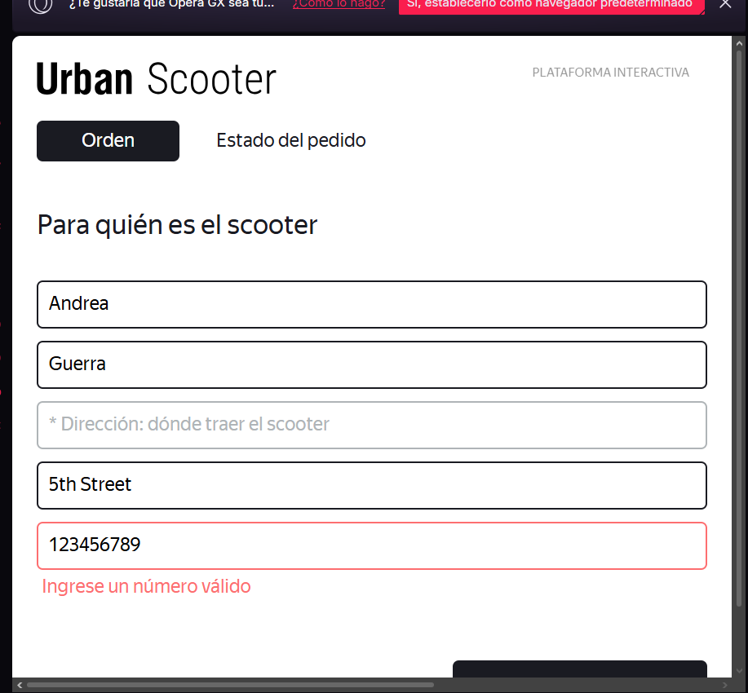
Teléfono | Número de teléfono límite superior mas un valor | 13 | 1234567890987 |  | No aprobado | https://antripleten26.atlassian.net/browse/AN-35 | -Equipo: Hacer laptop -OS: Windows 11 -Procesador: Intel Core i5 -Buscador: Opera -Versión: 14.7.0.7727.56 | 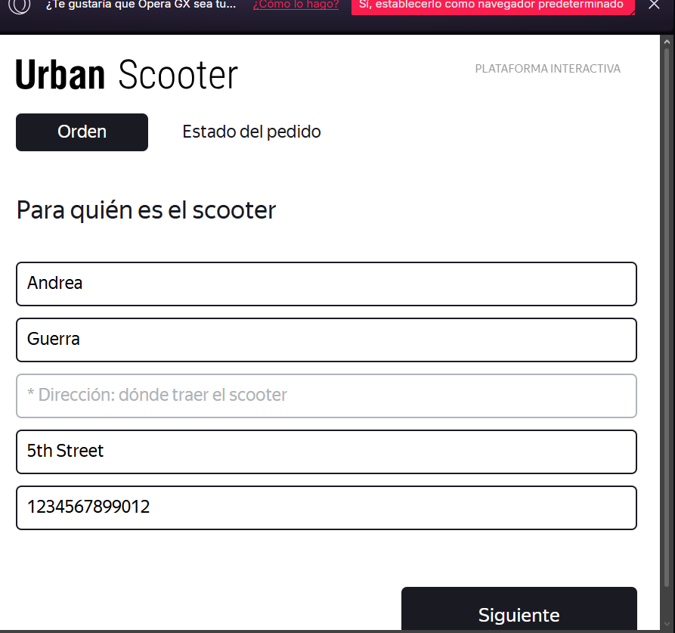
Teléfono | ´Número de teléfono con letras | N/A | 123s456678 |  | Aprobado |  | -Equipo: Hacer laptop -OS: Windows 11 -Procesador: Intel Core i5 -Buscador: Opera -Versión: 14.7.0.7727.56 | 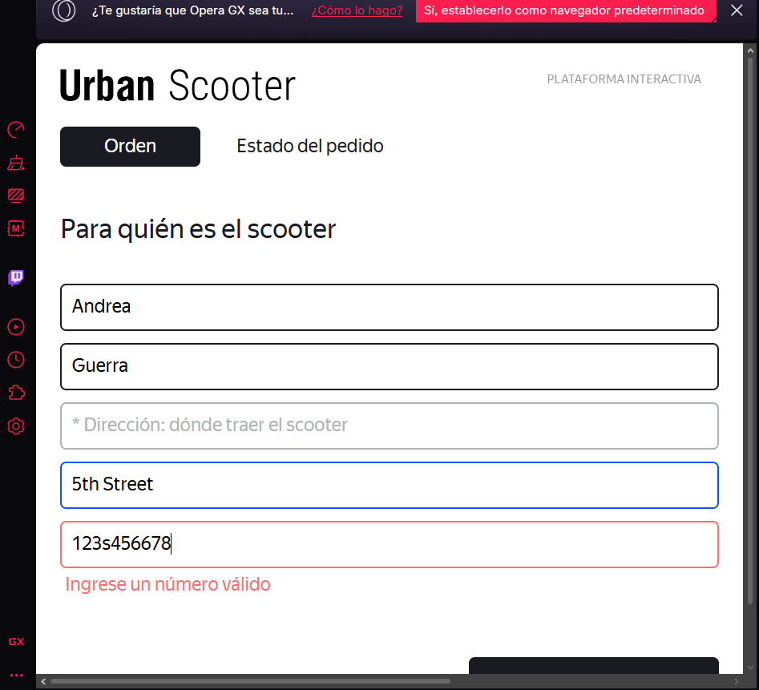
Teléfono | Número de teléfono con espacios | N/A | 123 45678 90 |  | Aprobado |  | -Equipo: Hacer laptop -OS: Windows 11 -Procesador: Intel Core i5 -Buscador: Opera -Versión: 14.7.0.7727.56 | 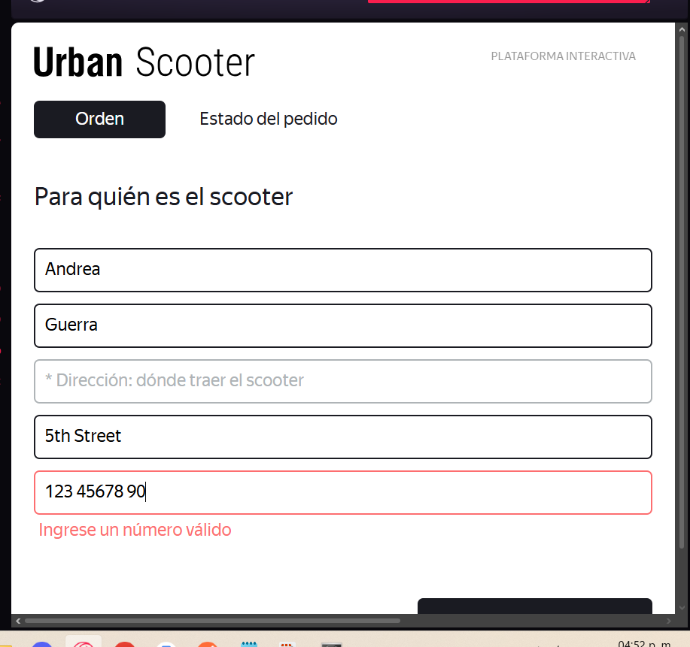
Teléfono | Número de teléfono campo vacío | N/A |  |  | Aprobado |  | -Equipo: Hacer laptop -OS: Windows 11 -Procesador: Intel Core i5 -Buscador: Opera -Versión: 14.7.0.7727.56 | 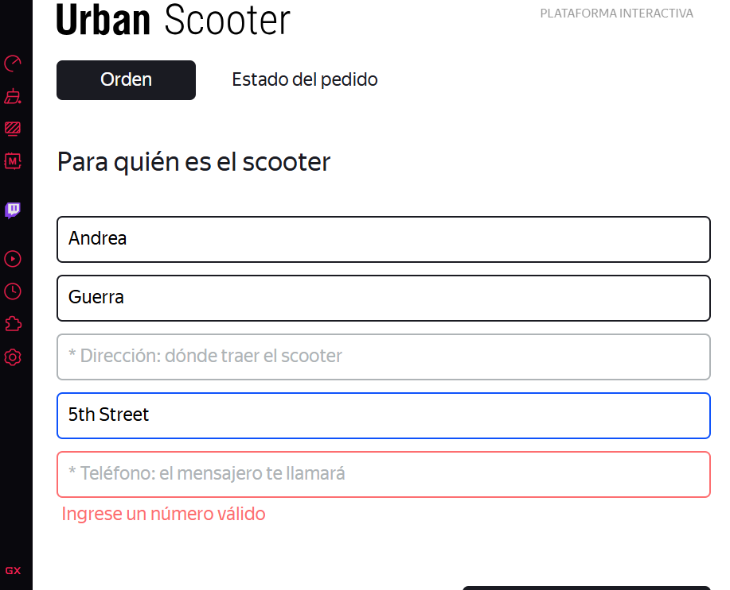
Teléfono | Número de teléfono con símbolo + | N/A | (+) 52 470103445 |  | Aprobado |  | -Equipo: Hacer laptop -OS: Windows 11 -Procesador: Intel Core i5 -Buscador: Opera -Versión: 14.7.0.7727.56 | 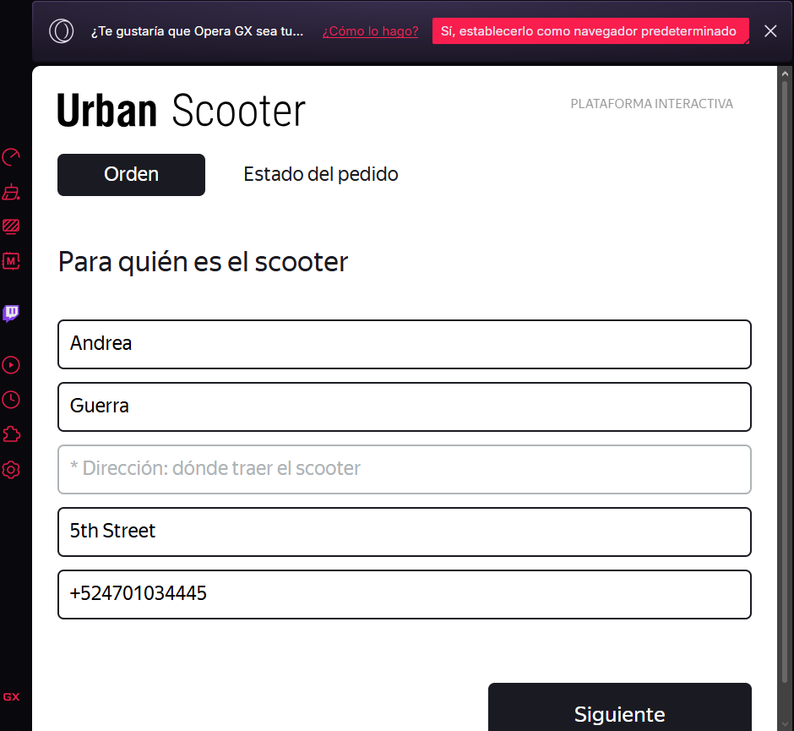
Teléfono | Numero de teléfono con símbolo + intermedio |  | 4758+958789 |  | No aprobado | https://antripleten26.atlassian.net/browse/AN-36 | -Equipo: Hacer laptop -OS: Windows 11 -Procesador: Intel Core i5 -Buscador: Opera -Versión: 14.7.0.7727.56 | 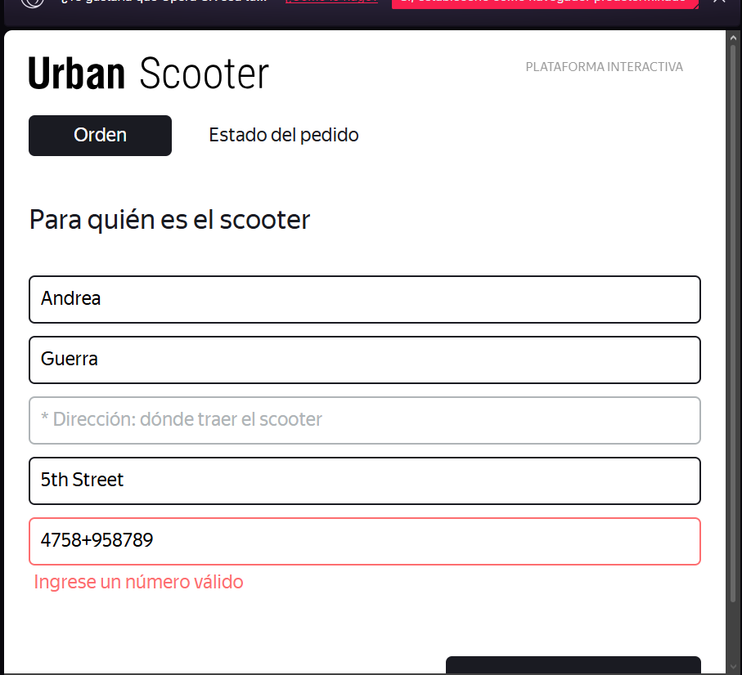
Teléfono | Número de teléfono con letras latinas |  | 8123e456t789 |  | Aprobado |  | -Equipo: Hacer laptop -OS: Windows 11 -Procesador: Intel Core i5 -Buscador: Opera -Versión: 14.7.0.7727.56 | 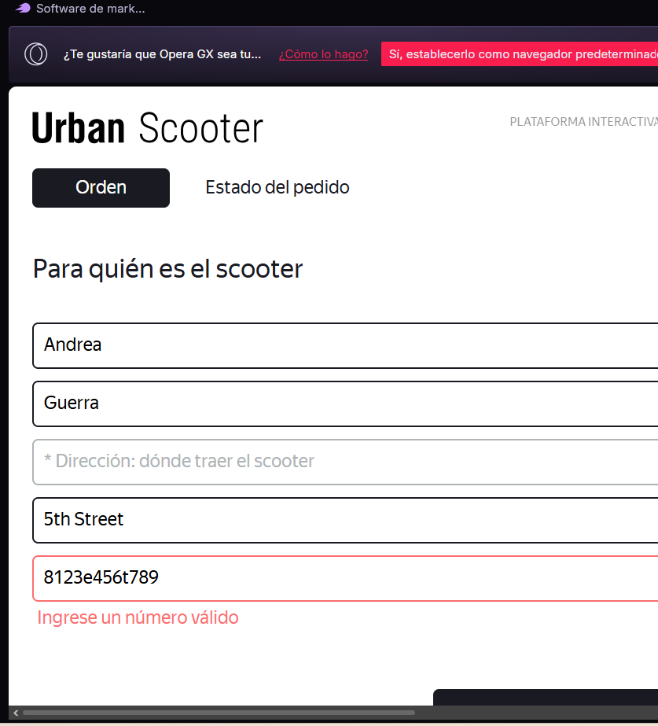
Teléfono | Numero de teléfono con paréntesis |  | (12) 345678987 |  | Aprobado |  | -Equipo: Hacer laptop -OS: Windows 11 -Procesador: Intel Core i5 -Buscador: Opera -Versión: 14.7.0.7727.56 | 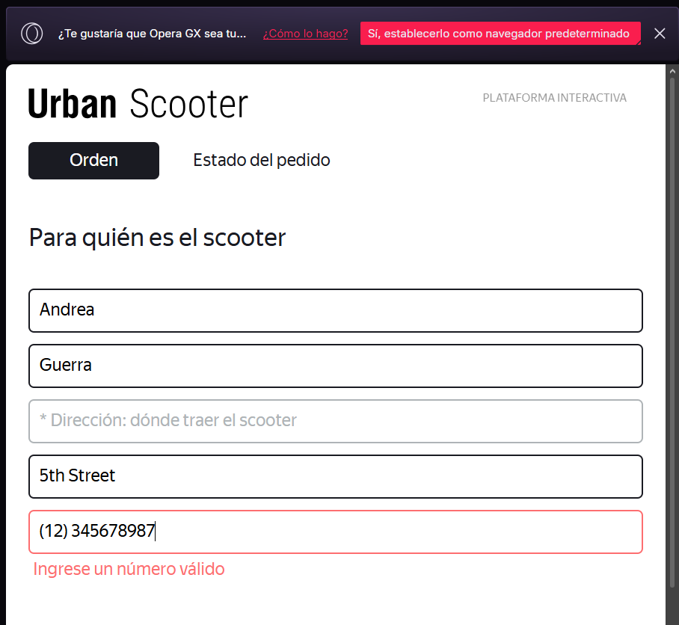
Teléfono | Número de teléfono con caracteres especiales |  | 1234$45%678 |  | Aprobado |  | -Equipo: Hacer laptop -OS: Windows 11 -Procesador: Intel Core i5 -Buscador: Opera -Versión: 14.7.0.7727.56 | 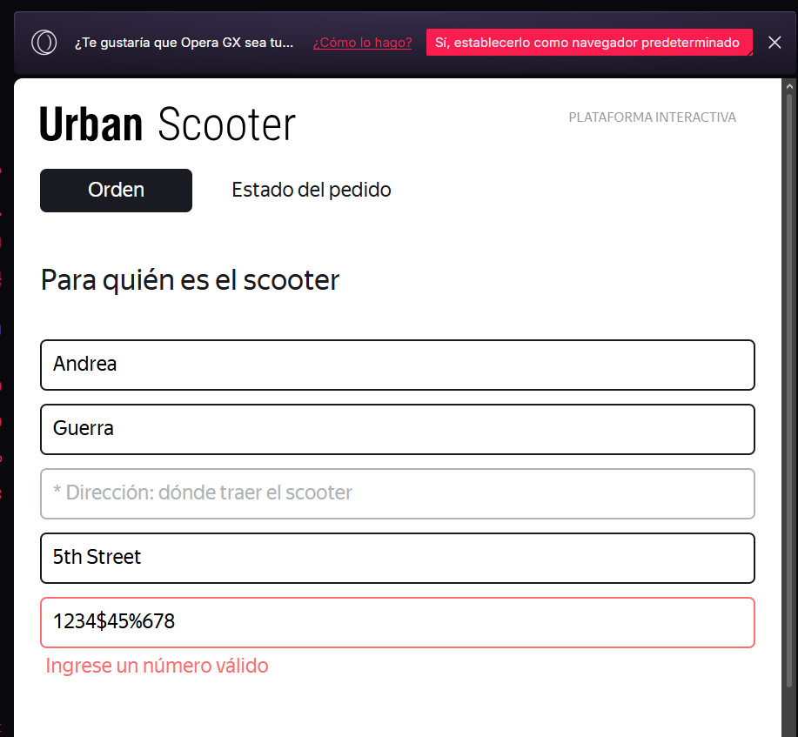
Campo | Nombre de la clase | Límites | Datos de prueba dentro de la clase (contenido del campo) | Datos de prueba en los límites límites | Estado | Enlace informe de error | Entorno | Imagenes de reporte
Estación metro | Menú desplegable | N/A |  |  | Aprobado |  | -Equipo: Hacer laptop -OS: Windows 11 -Procesador: Intel Core i5 -Buscador: Opera -Versión: 14.7.0.7727.56 | 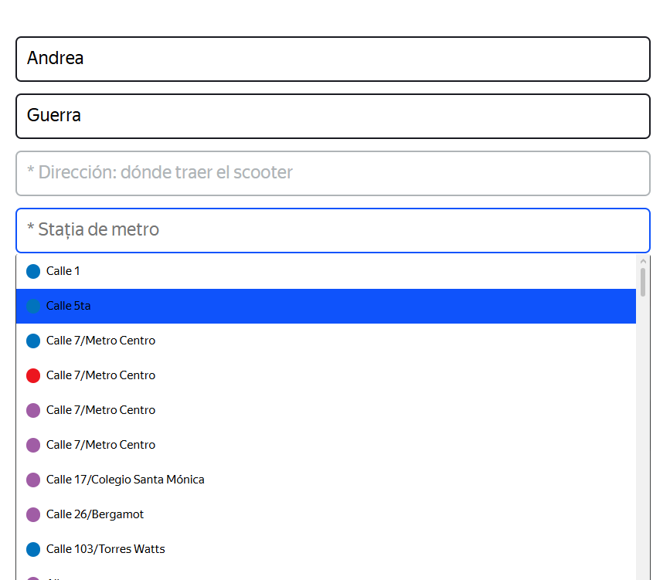
Estación metro | Campo vacío, sin selección de estación. | N/A |  |  | Aprobado |  | -Equipo: Hacer laptop -OS: Windows 11 -Procesador: Intel Core i5 -Buscador: Opera -Versión: 14.7.0.7727.56 | 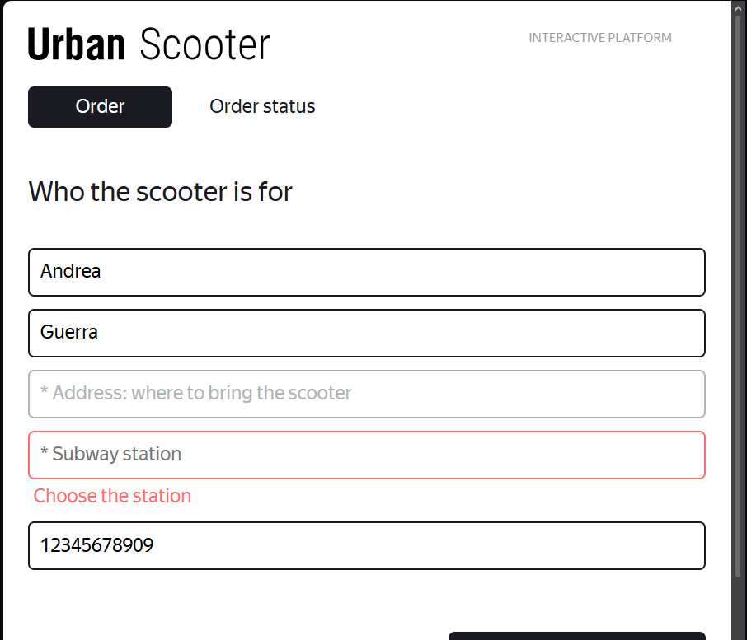
Estación metro | Selección de estación con teclado | N/A |  |  | Aprobado |  | -Equipo: Hacer laptop -OS: Windows 11 -Procesador: Intel Core i5 -Buscador: Opera -Versión: 14.7.0.7727.56 | 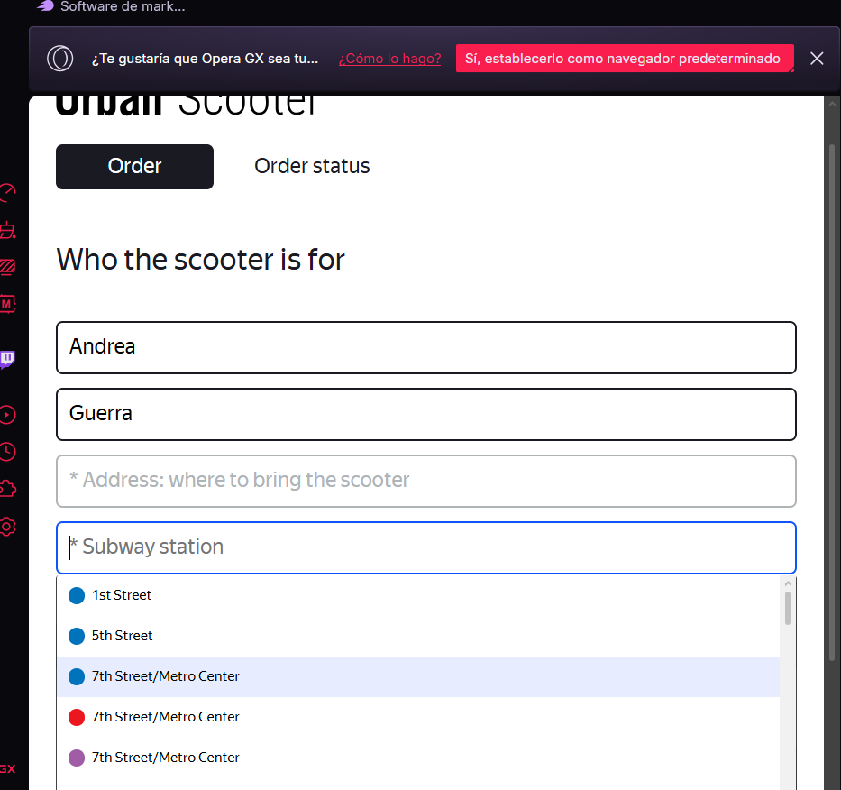
Estación metro | Selección de estación con mouse | N/A |  |  | Aprobado |  | -Equipo: Hacer laptop -OS: Windows 11 -Procesador: Intel Core i5 -Buscador: Opera -Versión: 14.7.0.7727.56
Estación metro | Estación fuera de metro LA | N/A | Union Station Denver |  | Aprobado |  | -Equipo: Hacer laptop -OS: Windows 11 -Procesador: Intel Core i5 -Buscador: Opera -Versión: 14.7.0.7727.56
Estación metro | Estación válida pero diferente redacción | N/A | LA Union Station o Union Station |  | Aprobado |  | -Equipo: Hacer laptop -OS: Windows 11 -Procesador: Intel Core i5 -Buscador: Opera -Versión: 14.7.0.7727.56 | 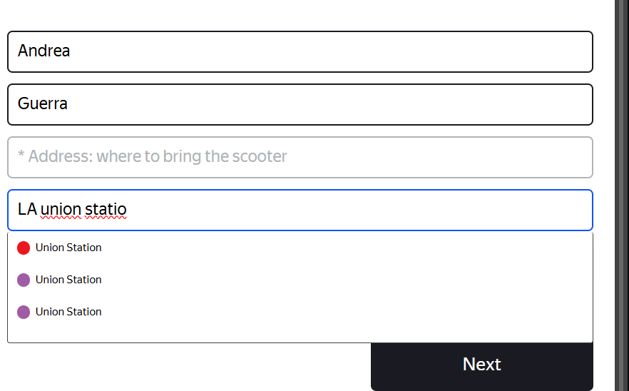
Campo | Nombre de la clase | Límites | Datos de prueba dentro de la clase (contenido del campo) | Datos de prueba en los límites límites | Estado | Enlace informe de error | Entorno | Imagenes de reporte
Dirección | De 5-50 caracteres | 5-50 | Lomas del carmen, av aeropuerto | 4,5,6 49,50,51 | Aprobada |  | -Equipo: Hacer laptop -OS: Windows 11 -Procesador: Intel Core i5 -Buscador: Opera -Versión: 14.7.0.7727.56 | 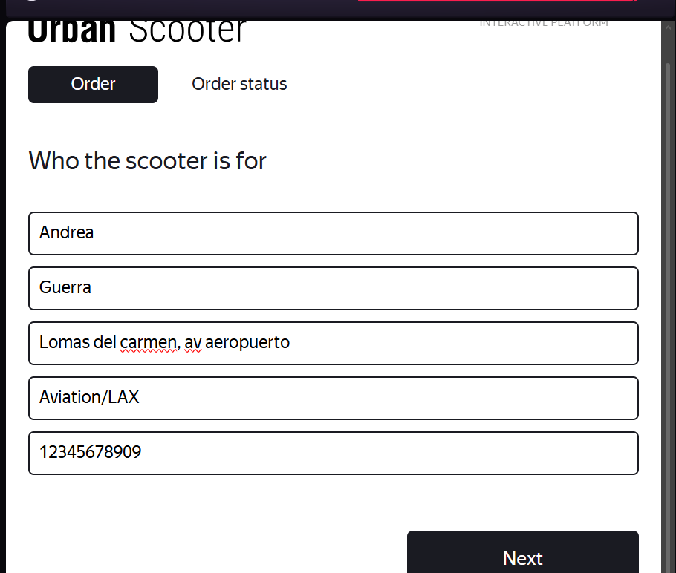
Dirección | Direccion en un campo obligatorio | * |  |  | No aprobada | https://antripleten26.atlassian.net/browse/AN-37 | -Equipo: Hacer laptop -OS: Windows 11 -Procesador: Intel Core i5 -Buscador: Opera -Versión: 14.7.0.7727.56 | 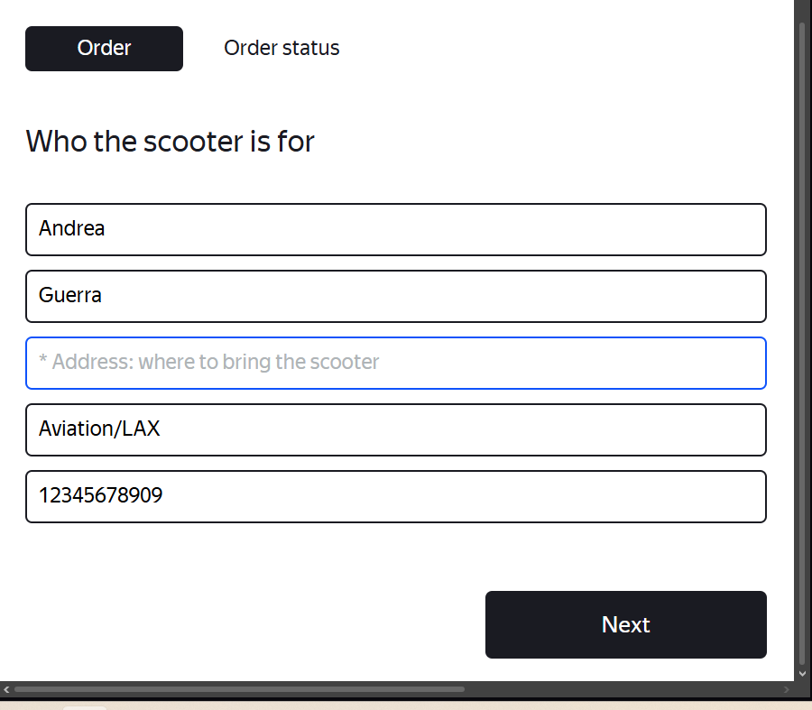
Dirección | Dirección con 4 caracteres | 4 | Aven |  | Aprobada |  | -Equipo: Hacer laptop -OS: Windows 11 -Procesador: Intel Core i5 -Buscador: Opera -Versión: 14.7.0.7727.56 | 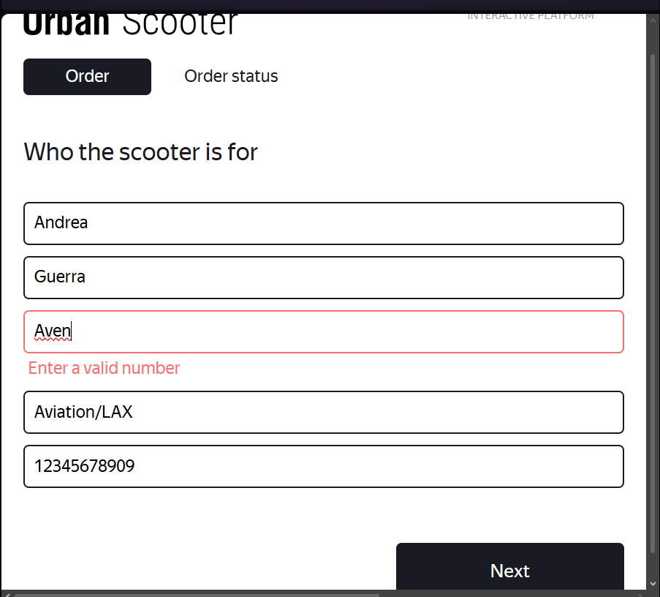
Dirección | Dirección con 51 + caracteres | 51 | Lomas del carmen, av aeropuerto dserthdn joien njd | 51-INF | Aprobada |  | -Equipo: Hacer laptop -OS: Windows 11 -Procesador: Intel Core i5 -Buscador: Opera -Versión: 14.7.0.7727.56 | 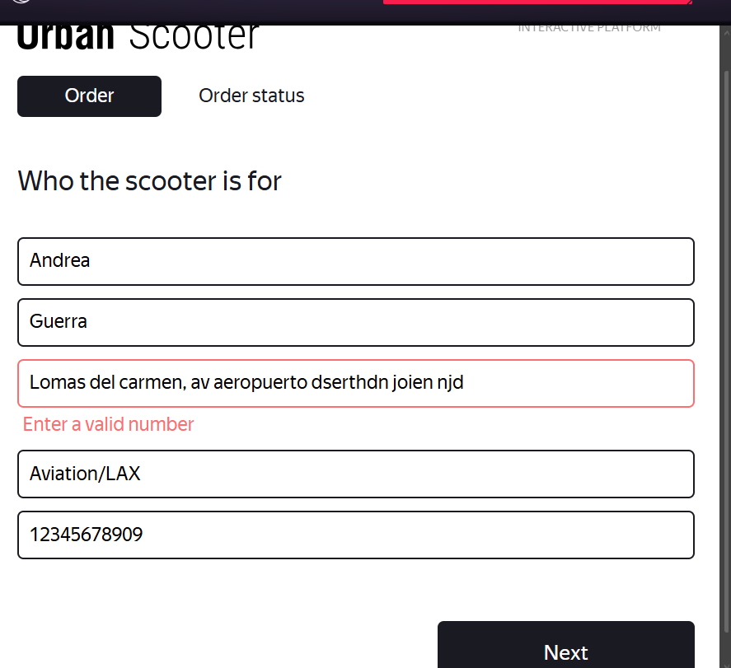
Dirección | Dirección con 49 caracteres | 49 | Lomas del carmen,av aeropuerto derthgn nkdritok | 49 | Aprobada |  | -Equipo: Hacer laptop -OS: Windows 11 -Procesador: Intel Core i5 -Buscador: Opera -Versión: 14.7.0.7727.56 | 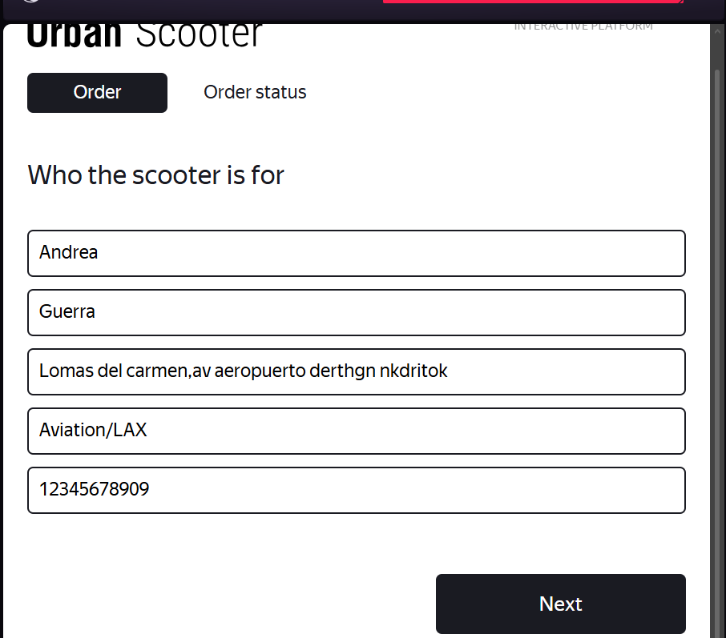
Dirección | Dirección con espacios | N/A | Lomas del carmen, av aeropuerto |  | Aprobada |  | -Equipo: Hacer laptop -OS: Windows 11 -Procesador: Intel Core i5 -Buscador: Opera -Versión: 14.7.0.7727.56 | 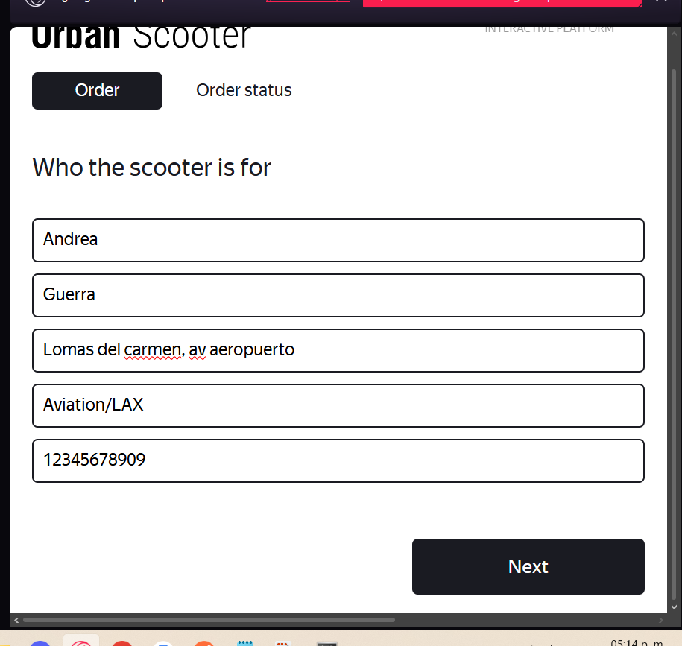
Dirección | Dirección con guión | N/A | Torre de-ardos |  | Aprobada |  | -Equipo: Hacer laptop -OS: Windows 11 -Procesador: Intel Core i5 -Buscador: Opera -Versión: 14.7.0.7727.56 | 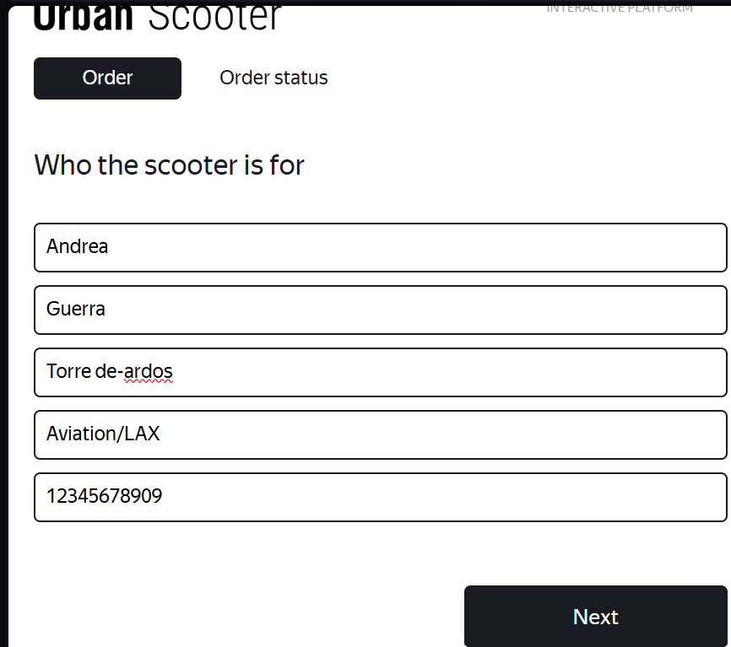
Dirección | Espacio al inicio de campo | N/A | Torre de .. |  | Aprobada |  | -Equipo: Hacer laptop -OS: Windows 11 -Procesador: Intel Core i5 -Buscador: Opera -Versión: 14.7.0.7727.56 | 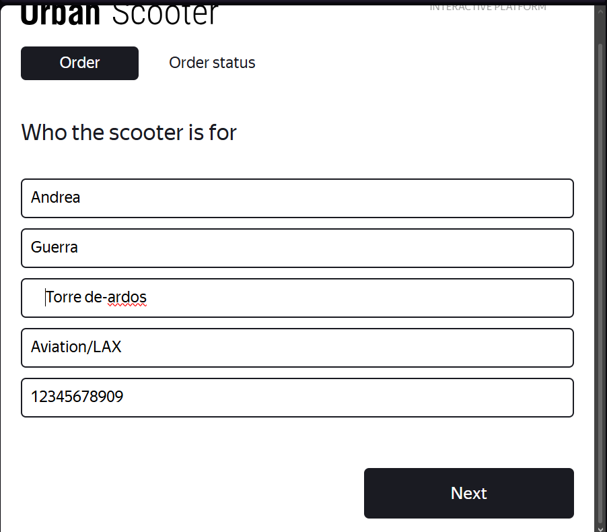
Dirección | Dirección letras no latinas | N/A | 〒310000 Zhejiang, Hangzhou, Xihu District, Xihu |  | Aprobada |  | -Equipo: Hacer laptop -OS: Windows 11 -Procesador: Intel Core i5 -Buscador: Opera -Versión: 14.7.0.7727.56 | 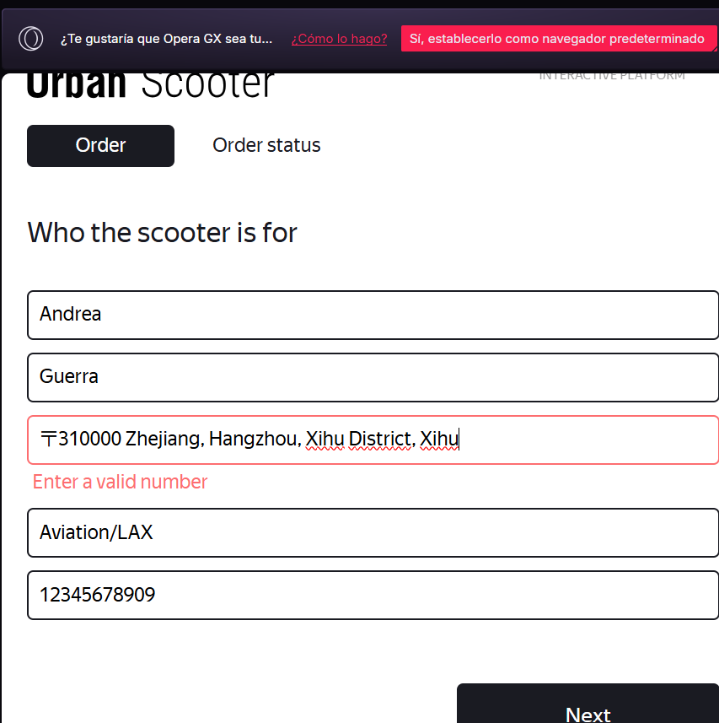
Dirección | Dirección con puntos |  | Avenida . lommas de . comanjilla |  | Aprobada |  | -Equipo: Hacer laptop -OS: Windows 11 -Procesador: Intel Core i5 -Buscador: Opera -Versión: 14.7.0.7727.56 | 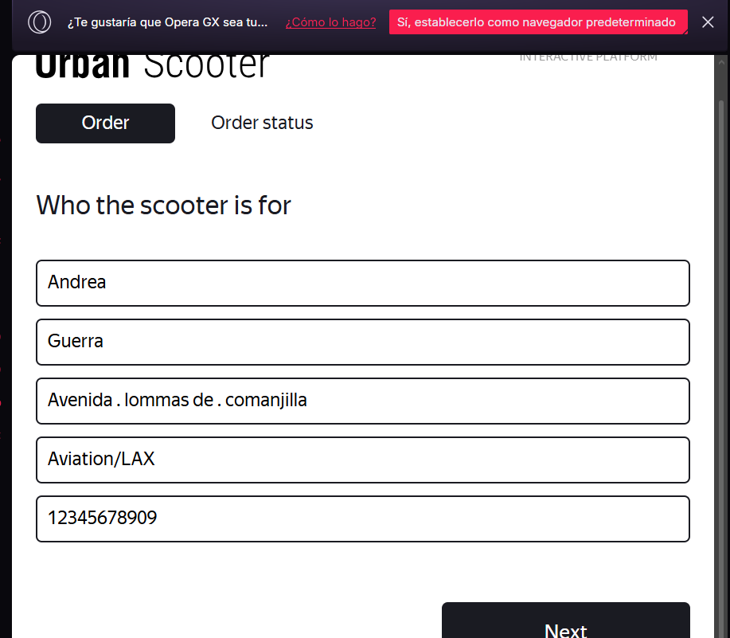
Dirección | Dirección con comas |  | Avenida ,lommas de ,comanjilla |  | Aprobada |  | -Equipo: Hacer laptop -OS: Windows 11 -Procesador: Intel Core i5 -Buscador: Opera -Versión: 14.7.0.7727.56 | 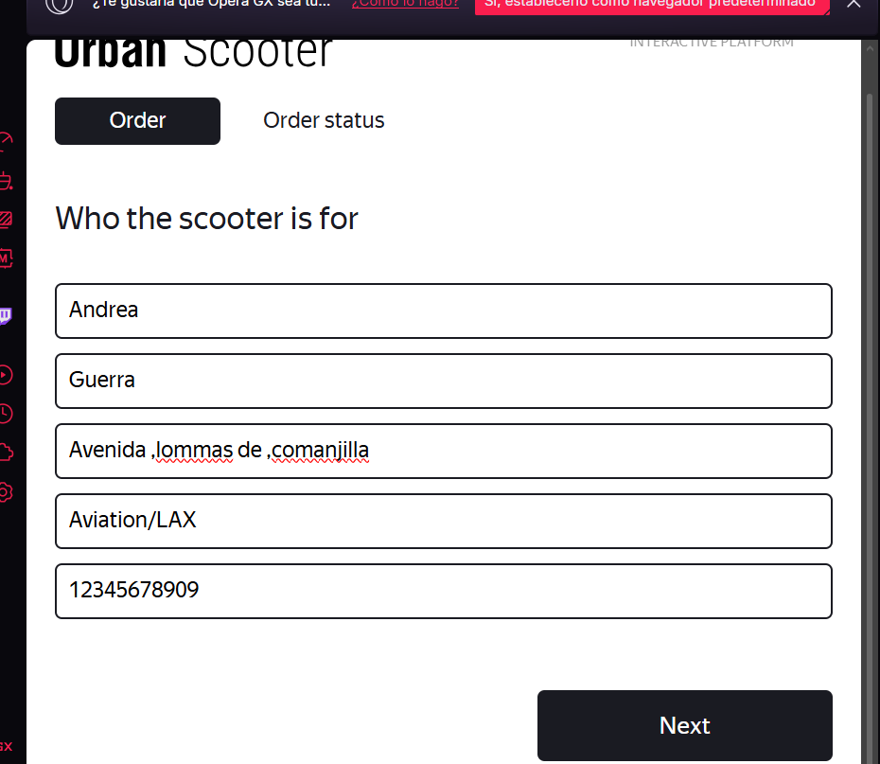
Dirección | Dirección caracteres especiales |  | La huerta de $mi abuela! |  | Aprobada |  | -Equipo: Hacer laptop -OS: Windows 11 -Procesador: Intel Core i5 -Buscador: Opera -Versión: 14.7.0.7727.56 | 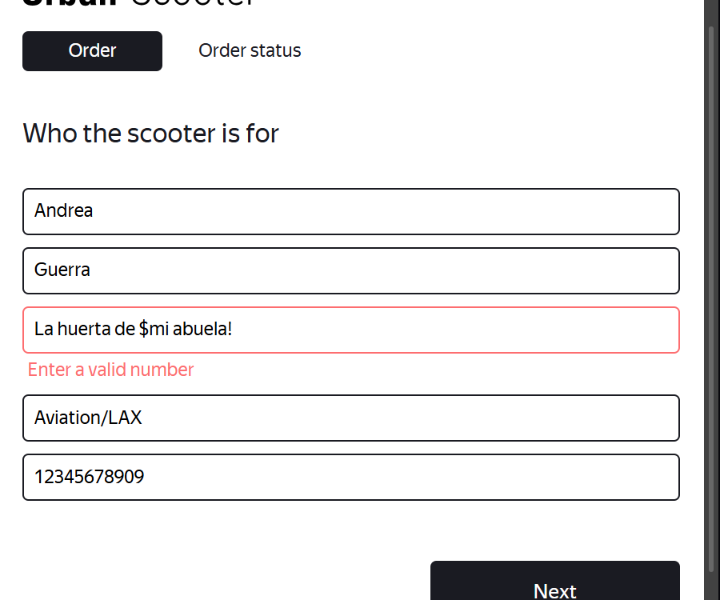
Dirección | Dirección con letras japonesas |  | オ モ シ ロ |  | Aprobada |  | -Equipo: Hacer laptop -OS: Windows 11 -Procesador: Intel Core i5 -Buscador: Opera -Versión: 14.7.0.7727.56 | 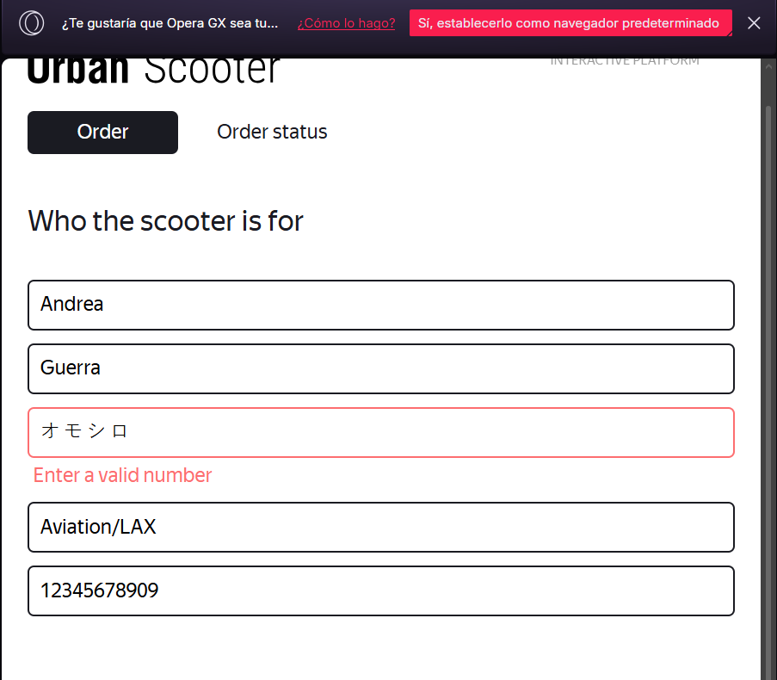
ALQUILER
Campo | Nombre de la clase | Límites | Datos de prueba dentro de la clase (contenido del campo) | Datos de prueba en los límites límites | Estado | Enlace informe de error | Entorno | Imagenes de reporte
Color | Seleccionar color negro |  |  |  | Aprobada |  | -Equipo: Hacer laptop -OS: Windows 11 -Procesador: Intel Core i5 -Buscador: Opera -Versión: 14.7.0.7727.56 | 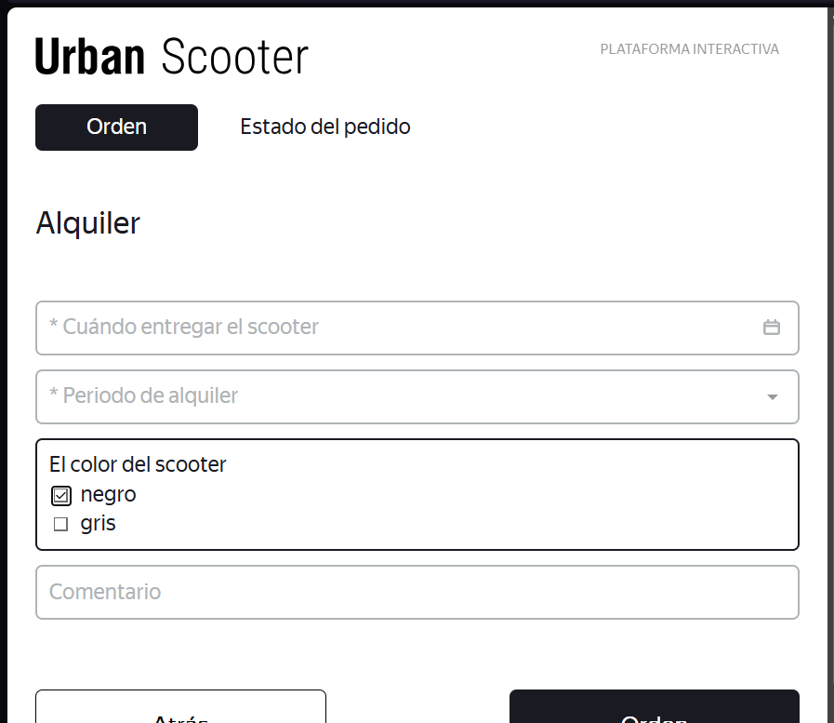
Color | Seleccionar clor gris |  |  |  | Aprobada |  | -Equipo: Hacer laptop -OS: Windows 11 -Procesador: Intel Core i5 -Buscador: Opera -Versión: 14.7.0.7727.56 | 
Color | Seleccionar ambos colores |  |  |  | Aprobada |  | -Equipo: Hacer laptop -OS: Windows 11 -Procesador: Intel Core i5 -Buscador: Opera -Versión: 14.7.0.7727.56 | 
Color | Sin selección |  |  |  | Aprobada |  | -Equipo: Hacer laptop -OS: Windows 11 -Procesador: Intel Core i5 -Buscador: Opera -Versión: 14.7.0.7727.56 | 
Comentario | Probar límite 24 caracteres |  | mfhirhnd knjdhfrenrjdsaw |  | Aprobada |  | -Equipo: Hacer laptop -OS: Windows 11 -Procesador: Intel Core i5 -Buscador: Opera -Versión: 14.7.0.7727.56 | 
Comentario | Probar dentro de límite 15 caracteres |  | rtyuioiuyte fre |  | Aprobada |  | -Equipo: Hacer laptop -OS: Windows 11 -Procesador: Intel Core i5 -Buscador: Opera -Versión: 14.7.0.7727.56 | 
Comentario | Probar un valor sobre el límite 25 caracteres |  | hgby65tgbhbhb bhgv bhgv bhgvv |  | No aprobada | https://antripleten26.atlassian.net/browse/AN-38 | -Equipo: Hacer laptop -OS: Windows 11 -Procesador: Intel Core i5 -Buscador: Opera -Versión: 14.7.0.7727.56 | 
Comentario | Probar letras latinas |  | Por favor traer una poción mágica |  | Aprobada |  | -Equipo: Hacer laptop -OS: Windows 11 -Procesador: Intel Core i5 -Buscador: Opera -Versión: 14.7.0.7727.56 | 
Comentario | Probar letras chinas |  | 伊杰伊艾马披艾勒欧 |  | No aprobada | https://antripleten26.atlassian.net/browse/AN-39 | -Equipo: Hacer laptop -OS: Windows 11 -Procesador: Intel Core i5 -Buscador: Opera -Versión: 14.7.0.7727.56 | 
Comentario | Probar con números |  | traer 7 palo santos 5 rocas |  | Aprobada |  | -Equipo: Hacer laptop -OS: Windows 11 -Procesador: Intel Core i5 -Buscador: Opera -Versión: 14.7.0.7727.56 | 
Comentario | Probar con caracteres especiales |  | no me gu$stan tus empanadas |  | No aprobada | https://antripleten26.atlassian.net/browse/AN-40 | -Equipo: Hacer laptop -OS: Windows 11 -Procesador: Intel Core i5 -Buscador: Opera -Versión: 14.7.0.7727.56 | 
Comentario | Probar campo vacío |  |  |  | Aprobada |  | -Equipo: Hacer laptop -OS: Windows 11 -Procesador: Intel Core i5 -Buscador: Opera -Versión: 14.7.0.7727.56 | 
Fecha | Seleccionar fecha 1 día anterior a la actual |  |  |  | No aprobada | https://antripleten26.atlassian.net/browse/AN-41 | -Equipo: Hacer laptop -OS: Windows 11 -Procesador: Intel Core i5 -Buscador: Opera -Versión: 14.7.0.7727.56 | 
Fecha | Seleccionar para hoy |  |  |  | Aprobada |  | -Equipo: Hacer laptop -OS: Windows 11 -Procesador: Intel Core i5 -Buscador: Opera -Versión: 14.7.0.7727.56 | 
Fecha | Fecha con el año pasado |  |  |  | No aprobada | https://antripleten26.atlassian.net/browse/AN-42 | -Equipo: Hacer laptop -OS: Windows 11 -Procesador: Intel Core i5 -Buscador: Opera -Versión: 14.7.0.7727.56 | 
Fecha | Campo vacío |  |  |  | Aprobada |  | -Equipo: Hacer laptop -OS: Windows 11 -Procesador: Intel Core i5 -Buscador: Opera -Versión: 14.7.0.7727.56 | 
Periodo | Seleccionar duración de la renta de un dia |  |  |  | Aprobada |  | -Equipo: Hacer laptop -OS: Windows 11 -Procesador: Intel Core i5 -Buscador: Opera -Versión: 14.7.0.7727.56 | 
Periodo | Seleccionar duración de renta por 2 días |  |  |  | Aprobada |  | -Equipo: Hacer laptop -OS: Windows 11 -Procesador: Intel Core i5 -Buscador: Opera -Versión: 14.7.0.7727.56 | 
Periodo | Seleccionar duración de renta por 3 días |  |  |  | Aprobada |  | -Equipo: Hacer laptop -OS: Windows 11 -Procesador: Intel Core i5 -Buscador: Opera -Versión: 14.7.0.7727.56 | 
Periodo | Seleccionar duración de renta por 4 días |  |  |  | Aprobada |  | -Equipo: Hacer laptop -OS: Windows 11 -Procesador: Intel Core i5 -Buscador: Opera -Versión: 14.7.0.7727.56 | 
Periodo | Seleccionar duración de renta por 5 días |  |  |  | Aprobada |  | -Equipo: Hacer laptop -OS: Windows 11 -Procesador: Intel Core i5 -Buscador: Opera -Versión: 14.7.0.7727.56 | 
Periodo | Seleccionar duración de renta por 6 días |  |  |  | Aprobada |  | -Equipo: Hacer laptop -OS: Windows 11 -Procesador: Intel Core i5 -Buscador: Opera -Versión: 14.7.0.7727.56 | 
Periodo | Seleccionar duración de renta por 7 días |  |  |  | Aprobada |  | -Equipo: Hacer laptop -OS: Windows 11 -Procesador: Intel Core i5 -Buscador: Opera -Versión: 14.7.0.7727.56 | 
Periodo | Campo vacío |  |  |  | Aprobada |  | -Equipo: Hacer laptop -OS: Windows 11 -Procesador: Intel Core i5 -Buscador: Opera -Versión: 14.7.0.7727.56 | 
Botón atrás | Ubicación |  |  |  | Aprobada |  | -Equipo: Hacer laptop -OS: Windows 11 -Procesador: Intel Core i5 -Buscador: Opera -Versión: 14.7.0.7727.56
Botón atrás | Acción de regresar |  |  |  | Aprobada |  | -Equipo: Hacer laptop -OS: Windows 11 -Procesador: Intel Core i5 -Buscador: Opera -Versión: 14.7.0.7727.56 | 
Botón pedir | Ubicación |  |  |  | Aprobada |  | -Equipo: Hacer laptop -OS: Windows 11 -Procesador: Intel Core i5 -Buscador: Opera -Versión: 14.7.0.7727.56
Ventana emergente | Pedir scooter |  |  |  | Aprobada |  | -Equipo: Hacer laptop -OS: Windows 11 -Procesador: Intel Core i5 -Buscador: Opera -Versión: 14.7.0.7727.56 | 
Botón si | Ubicación de boton si |  |  |  | Aprobada |  | -Equipo: Hacer laptop -OS: Windows 11 -Procesador: Intel Core i5 -Buscador: Opera -Versión: 14.7.0.7727.56
Botón no | Ubicación botón no |  |  |  | Aprobada |  | -Equipo: Hacer laptop -OS: Windows 11 -Procesador: Intel Core i5 -Buscador: Opera -Versión: 14.7.0.7727.56
Botón check status | Ventana emergente al completar alquiler |  |  |  | Aprobada |  | -Equipo: Hacer laptop -OS: Windows 11 -Procesador: Intel Core i5 -Buscador: Opera -Versión: 14.7.0.7727.56 | 

